Лист1
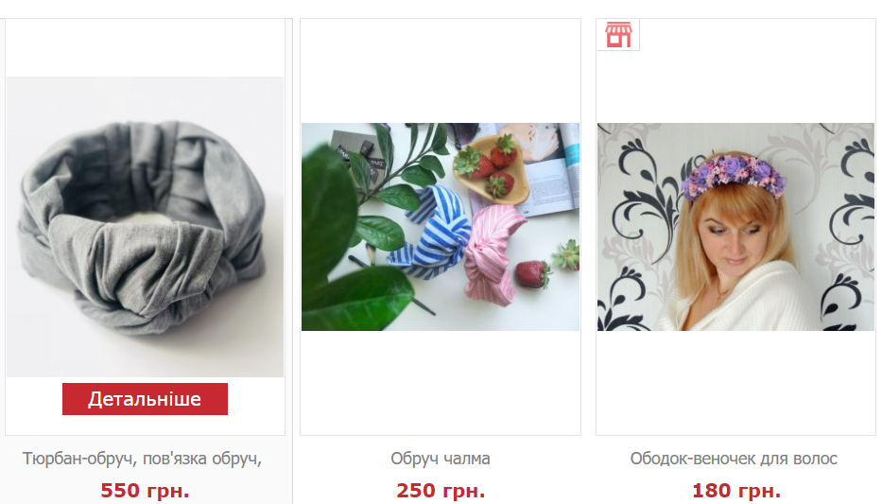

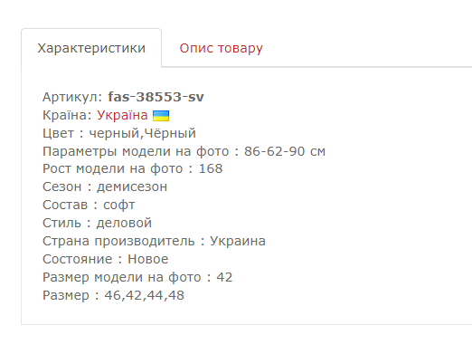


Баг репорти

Id | #001 | #002 | #003 | #004 | #005 | #006 | #007 | #008 | #009 | #010
Проект | https://www.svitstyle.com.ua | https://www.svitstyle.com.ua | https://www.svitstyle.com.ua | https://www.svitstyle.com.ua | https://www.svitstyle.com.ua | https://www.svitstyle.com.ua | https://www.svitstyle.com.ua | https://www.svitstyle.com.ua | https://www.svitstyle.com.ua | https://www.svitstyle.com.ua
Короткий опис | Пошук не працює англійською мовою. | Вхід через соціальну мережу Facebook не активний. | На сайті присутня змішана мова. Назва та опис товарів представлені російською мовою. | Не ідентичні розміри зображень. | Сайт не відкривається на телефоні Xiomi Redmi Note 11 | Продубльований опис магазину. | Не активна функція зміни пароля. | На сайті відсутня форма "Корзина/Кошик". | Неможливе відкриття сайту на браузері Safari. | Невідома активна кнопка
Статус | новий | новий | новий | новий | новий | новий | новий | новий | новий | новий
Пріоритет | незначний | високий | низький | низький | найвищий | низький | високий | високий | критичний | низький
Серйозність | значна | критична | незначна | значна | блокуюча | незначна | значна | значна | Блокуюча | незначна
Відтворюваність | завжди | завжди | завжди | завжди | завжди | завжди | завжди | завжди | завжди | завжди
Платформа | Google Chrome | Google Chrome | Google Chrome | Google Chrome | Google Chrome | Google Chrome | Google Chrome | Google Chrome | Safari | Google Chrome
ОС | Microsoft Windows 11 Pro | Microsoft Windows 11 Pro | Microsoft Windows 11 Pro | Microsoft Windows 11 Pro | Android | Microsoft Windows 11 Pro | Microsoft Windows 11 Pro | Microsoft Windows 11 Pro | iOS | Microsoft Windows 11 Pro
Версія | 22H2 | 22H2 | 22H2 | 22H2 | 11 | 22H2 | 22H2 | 22Н2 | version 5.1 | 22Н2
Кроки до відтворення | 1.Відкрити сайт svitstyle.com.ua, переключити клавіатуру на анг. мову. | 1.Відкрити сайт svitstyle.com.ua | 1.Відкрити сайт svitstyle.com.ua | 1.Відкрити сайт svitstyle.com.ua | 1.Відкрити сайт svitstyle.com.ua | 1.Відкрити сайт svitstyle.com.ua | 1.Відкрити сайт svitstyle.com.ua | 1.Відкрити сайт svitstyle.com.ua | 1.Відкрити сайт svitstyle.com.ua | 1.Відкрити сайт svitstyle.com.ua
 | 2.У пошуковій строці ввести запит "T-shirts" та натиснути Enter. | 2.У правому верхньому куті натиснути кнопку "Вхід" | 2.На головній сторінці сайту зайти на розділ "Жіночий одяг", обрати "Верхній одяг" та перейти у розділ "Куртки." | 2.Переглянути зображення товару на різних розділах сайту. | 2.Звернути увагу на скріншоти. | 2.Зайти у розділ магазини та відкрити будь-який магазин. | 2.На хедері головної сторінки натиснути на кнопку "Вхід у кабінет".Відкривається форма входу. | 2.Звернути увагу на скріншот. | 2.Сайт не завантажується. | 2.Обрати будь-який товар,та натиснути кнопку "Детальніше".
 | 3.Результат пошуку по даному запиту видав помилку. | 3.У меню "Вхід" натиснути на іконку "Facebook". | 3.Звернути увагу на скріншоти. | 3.Звернути увагу на скріншоти. |  | 3.Звернути увагу на скріншоти. | 3.Натиснути на кнопку "Увійти через e-mail" та внизі форми обрати "Забули свій пароль". |  |  | 3.Натиснути зелену кнопку "Подзвонити мені".
 | 4.Звернути увагу на скріншоти. | 4.Звернути увагу на скріншоти. |  |  |  |  | 4.Обрати кнопку "Відновити через e-mail", внести дані та натиснути кнопку "Відновити пароль" |  |  | 4.Звернути увагу на скріншот.
 |  |  |  |  |  |  | 5.Переглянути відео.
Фактичний результат | Пошук не відпрацювує запит англійською мовою. | Виконати вхід на сайт через соціальну мережу Facebook неможливо. | Сайт розроблений українською мовою, але назва та опис товарів реалізовані російською мовою. | На сайті фотогалерея товарів представлена різними розмірами. | Неможливе відкриття сайту на телефоні Xiomi Redmi Note 11. | У розділі магазини продубльований опис магазину. | На сайті не актитвна функція зміни пароля. | На сайті відсутня форма "Корзина/Кошик". | Неможливе відкриття сторінки сайту на браузері Safari. | На сайті присутня невідома активна кнопка.
Очікуваний результат | Пошук коректно відпрацьовує запит англійською мовою. | Вхід на сайт через соціальну мережу Facebook активний. | Сайт розроблений однією мовою з можливістю переходу на інші мови. | На сайті фотогалерея товарів ідентичного типу та розміру. | Коректне відкриття сайту. | Опис магазину складений коректно. | Функція зміни пароля активна. | На сайті присутня форма "Корзина/Кошик". | Сайт відкривається коректно, усі форми та кнопки активні. | На сайті усі кнопки активні та проіменовані.
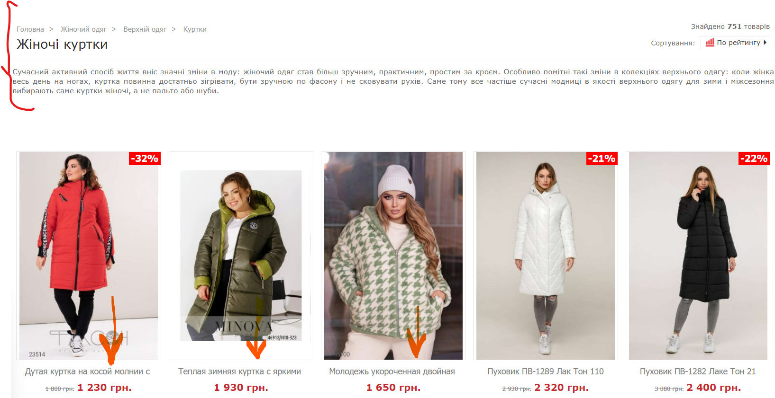
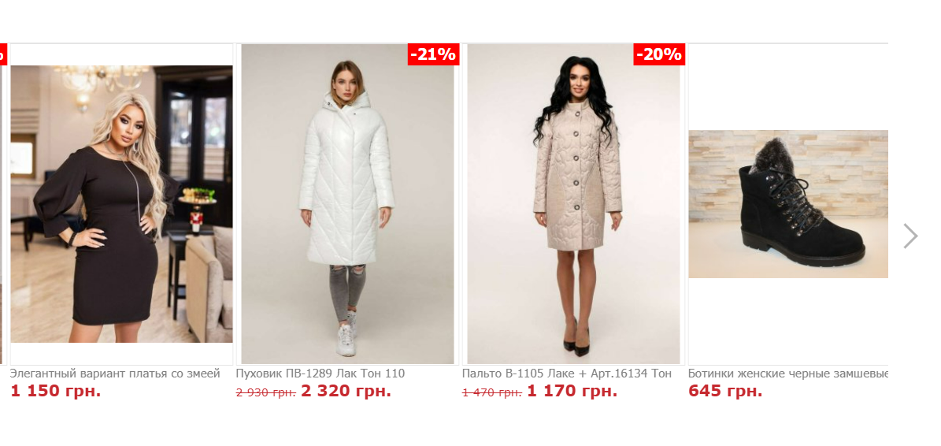


 |  |  |  |  |  |  | Баг змінити пароль — зроблено у Clipchamp.mp4

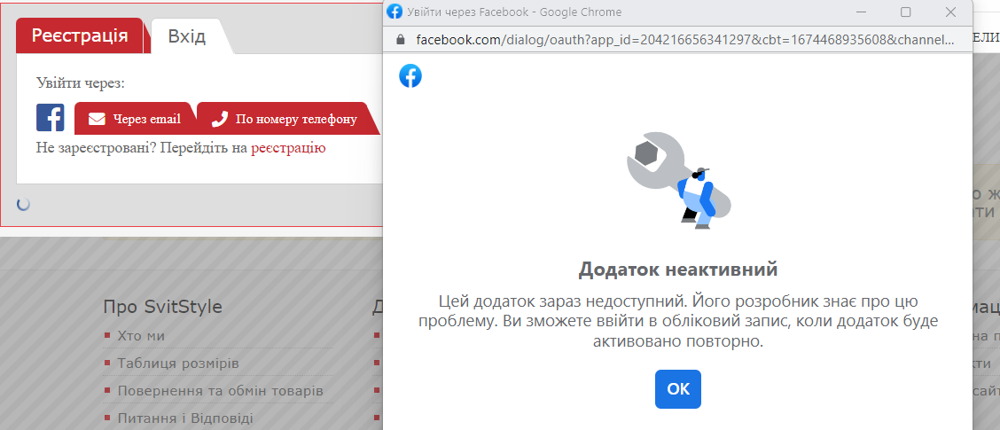
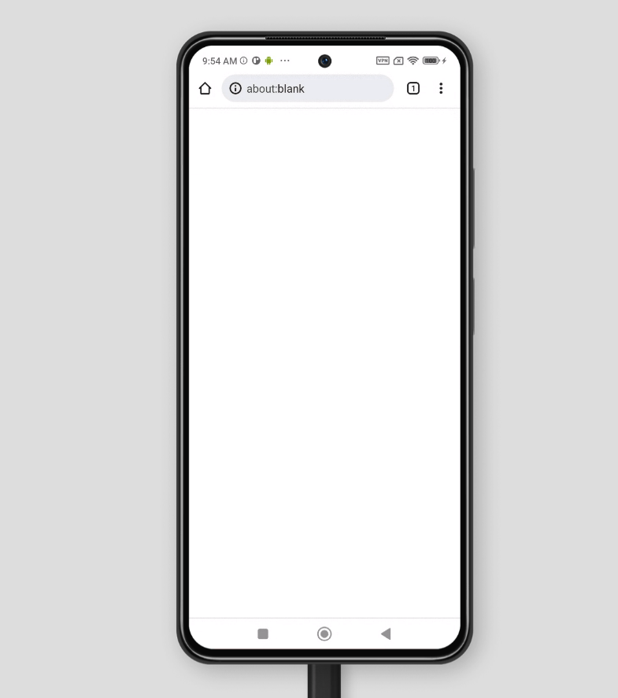

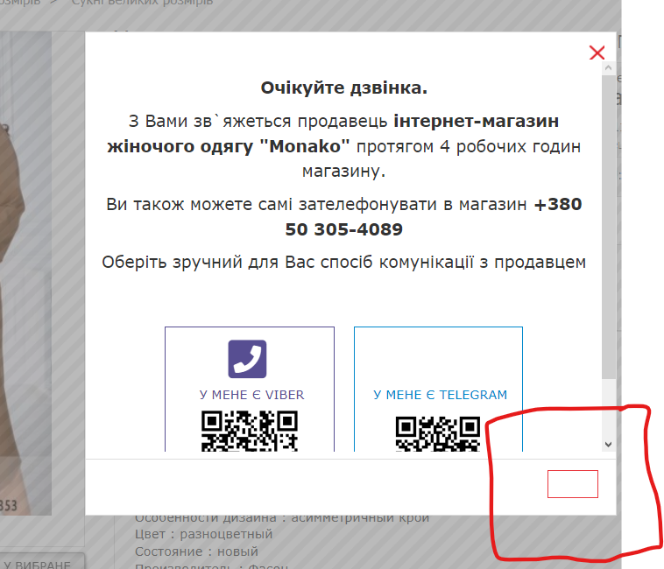
Прикріплені файли

